Canali immatricolazioni
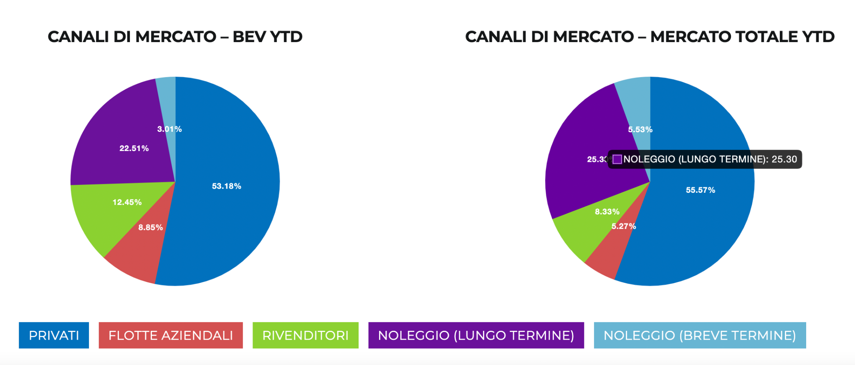
DISTRIBUZIONE NUOVE IMMATRICOLAZIONI AUTO ELETTRICHE
 | BEV Anno 2023 YTD | Total market Anno 2023 YTD
PRIVATI | 8,707 | 238,101
FLOTTE AZIENDALI | 1,449 | 22,564
RIVENDITORI | 2,038 | 35,672
NOLEGGIO (Lungo Termine) | 3,686 | 108,392
NOLEGGIO (Breve Termine) | 492 | 23,711
TOTALE | 16,372 | 428,440

Storico Infrastrutture
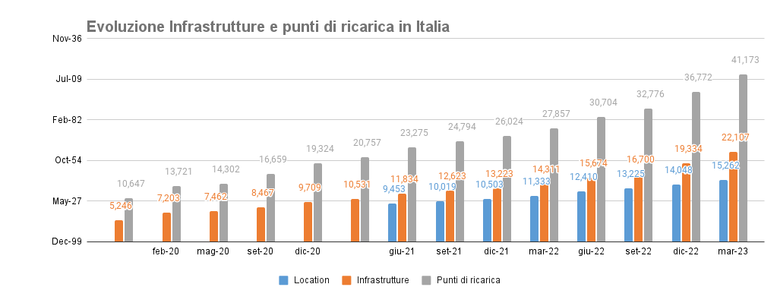
Storico | set-19 | Feb-20 | May-20 | Sep-20 | Dec-20 | mar-21 | Jun-21 | Sep-21 | Dec-21 | Mar-22 | Jun-22 | Sep-22 | Dec-22 | Mar-23
Location |  |  |  |  |  |  | 9,453 | 10,019 | 10,503 | 11,333 | 12,410 | 13,225 | 14,048 | 15,262
Infrastrutture | 5,246 | 7,203 | 7,462 | 8,467 | 9,709 | 10,531 | 11,834 | 12,623 | 13,223 | 14,311 | 15,674 | 16,700 | 19,334 | 22,107
Punti di ricarica | 10,647 | 13,721 | 14,302 | 16,659 | 19,324 | 20,757 | 23,275 | 24,794 | 26,024 | 27,857 | 30,704 | 32,776 | 36,772 | 41,173
Crescita PdR ultimi 12 mesi |  |  |  |  |  |  |  |  |  |  |  |  |  | 13,316 | +47.8%

